KAPAK
Gençlik ve Spor Bakanlığı Spor Genel Müdürlüğü Spor Faaliyetleri Daire Başkanlığı

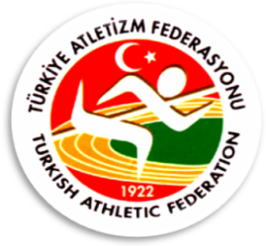

2013-2014 OKULLAR ARASI KROS TÜRKİYE BİRİNCİLİĞİ YARIŞMALARI

 | Mersin/Silifke

Yarışma Adı : | 2013-2014 OKULLAR ARASI KROS TÜRKİYE BİRİNCİLİĞİ YARIŞMALARI
Mesafe : | 5000 Metre
Kategori : | Genç Erkekler
Yarışma Yeri : | Mersin/Silifke
Yarışma Tarihi : | 2014-03-01 11:30:00

